Betting Decisions
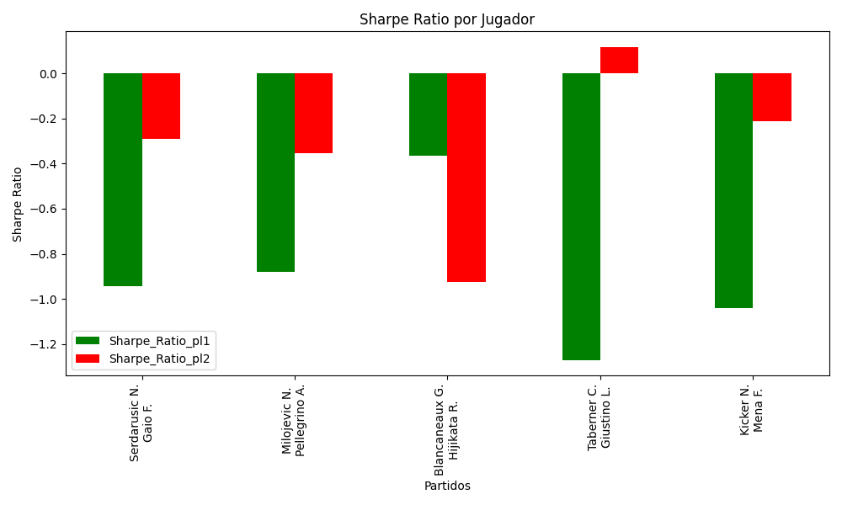
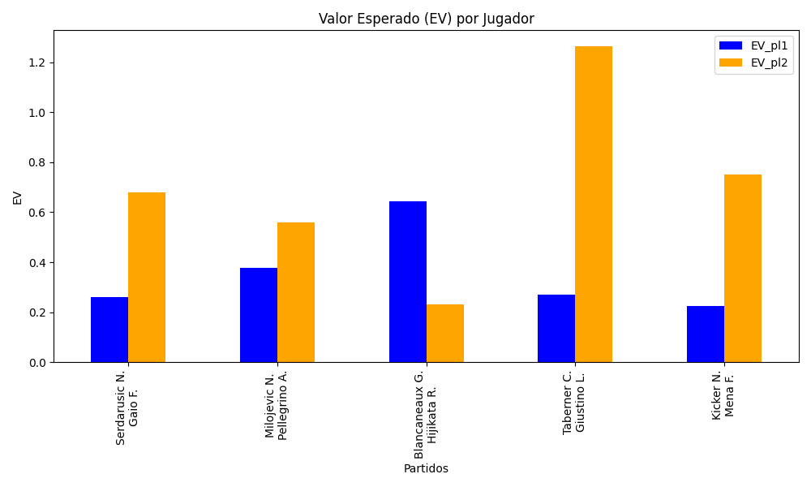
Surface | pl1 | pl1_flag | pl1_hand | pl1_bet | pl2 | pl2_flag | pl2_hand | pl2_bet | Result | DiffProffTime | DiffPts | DiffWeight | DiffHeight | Class | Prob_win_pl1 | Prob_win_pl2 | Accuracy | date_run | EV_pl1 | EV_pl2 | Std_Dev_pl1 | Std_Dev_pl2 | Sharpe_Ratio_pl1 | Sharpe_Ratio_pl2 | Best_Bet_EV | match | Best_Bet | Best_Bet_Sharpe | Money_to_Bet | Prob_Win | Payout
clay | Serdarusic N. | HRV | Right-Handed | 1.59 | Gaio F. | ITA | Right-Handed | 2.27 | 0 | -3 | -127 | 1 | 11 | 1 | 0.48676392836 | 0.51323607164 | 0.6 | 2022-03-07 | 0.26071857444 | 0.67828195427 | 0.79472139337 | 1.1346022408 | -0.9428227701 | -0.29236505428 | 0.67828195427 | Serdarusic N. Gaio F. | pl2 | -0.29236505428 | 1 | 0.51323607164 | 2.27
clay | Milojevic N. | SRB | Right-Handed | 1.45 | Pellegrino A. | ITA | Right-Handed | 2.56 | 0 | 1 | 368 | -5 | 3 | 0 | 0.56223598784 | 0.43776401216 | 0.6 | 2022-03-07 | 0.37747817021 | 0.55843988329 | 0.71936176471 | 1.2700455984 | -0.87928197024 | -0.3555463814 | 0.37747817021 | Milojevic N. Pellegrino A. | pl1 | -0.87928197024 | 1 | 0.56223598784 | 1.45
clay | Blancaneaux G. | FRA | Right-Handed | 2.03 | Hijikata R. | AUS | Right-Handed | 1.69 | 0 | 2 | 34 | 7 | 2 | 0 | 0.54197975754 | 0.45802024246 | 0.6 | 2022-03-07 | 0.64219866535 | 0.23207445221 | 1.011416204 | 0.84201644571 | -0.36364983395 | -0.92388403071 | 0.64219866535 | Blancaneaux G. Hijikata R. | pl1 | -0.36364983395 | 1 | 0.54197975754 | 2.03
clay | Taberner C. | ESP | Right-Handed | 1.18 | Giustino L. | ITA | Right-Handed | 4.43 | 0 | -7 | 182 | -5 | 3 | 0 | 0.58303425574 | 0.41696574426 | 0.6 | 2022-03-07 | 0.2710146775 | 1.2641239914 | 0.58180738819 | 2.1842429912 | -1.2701545864 | 0.11634419448 | 0.2710146775 | Taberner C. Giustino L. | pl1 | -1.2701545864 | 1 | 0.58303425574 | 1.18
clay | Kicker N. | ARG | Right-Handed | 1.51 | Mena F. | ARG | Right-Handed | 2.42 | 0 | -1 | -65 | -3 | -5 | 1 | 0.48785098269 | 0.51214901731 | 0.6 | 2022-03-07 | 0.22450596654 | 0.75154963922 | 0.75477709318 | 1.2096427586 | -1.0406967044 | -0.21365842018 | 0.75154963922 | Kicker N. Mena F. | pl2 | -0.21365842018 | 1 | 0.51214901731 | 2.42

Monte Carlo Summary
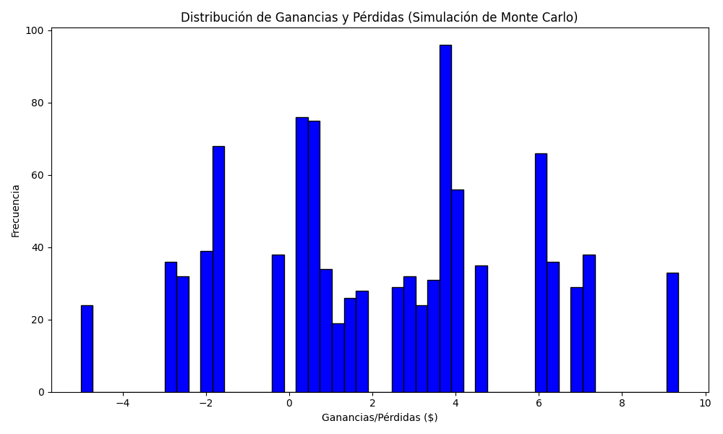
Promedio de Ganancia/Pérdida | Mediana de Ganancia/Pérdida | Ganancia/Pérdida Máxima | Ganancia/Pérdida Mínima | Probabilidad de Ganancia (>0)
2.21198 | 2.66 | 9.35 | -5 | 0.202

